15
Ind | 1 | 2 | 3 | 4 | 5 | 6 | 7 | 8 | 9.81 | 11 | 12 | 13 | 14 | 15 | 16 | 17
conditional(add(y, add(conditional(y, y), y)), add(add(add(x, add(x, add(conditional(add(x, conditional(y, y)), conditional(conditional(x, add(x, add(y, add(y, add(conditional(conditional(vel, vel), conditional(y, x)), conditional(vel, x)))))), add(add(vel, vel), conditional(conditional(y, x), y)))), vel))), add(add(add(x, add(conditional(conditional(x, x), add(add(add(x, x), vel), conditional(conditional(conditional(x, vel), add(conditional(conditional(y, y), add(x, y)), add(y, add(conditional(add(x, y), add(x, x)), conditional(conditional(vel, y), add(vel, vel)))))), conditional(conditional(vel, y), conditional(vel, vel))))), add(add(add(vel, x), conditional(vel, add(conditional(conditional(conditional(vel, vel), add(vel, y)), y), conditional(y, x)))), vel))), conditional(add(conditional(x, vel), x), conditional(x, conditional(add(y, vel), add(y, vel))))), add(y, x))), add(add(x, y), x))) | -155.97 | -123.65 | -173.25 | -144.45 | -156.19 | -178.47 | -187.63 | -168.83 | -177 | -196.58 | -199.08 | -236.5 | -258.51 | -1092.12 | -1600.51 | -1712.94
conditional(add(add(y, conditional(x, conditional(conditional(conditional(x, vel), add(add(y, x), vel)), add(y, x)))), y), add(add(x, add(add(vel, y), conditional(x, x))), add(add(conditional(y, conditional(y, conditional(conditional(conditional(add(x, add(vel, vel)), add(x, add(conditional(x, vel), conditional(x, vel)))), x), add(add(x, add(add(vel, y), add(y, conditional(x, conditional(conditional(conditional(x, vel), add(add(add(vel, x), conditional(y, y)), vel)), add(y, x)))))), add(add(conditional(y, conditional(y, add(add(y, add(conditional(x, y), conditional(y, x))), conditional(x, vel)))), add(x, conditional(x, vel))), x))))), x), x))) | -85.38 | -95.44 | -95.54 | -107.69 | -114.55 | -138.68 | -145.88 | -176.41 | -223.04 | -268.73 | -391.07 | -344.78 | -416.86 | -575.91 | -1556.9 | -1727.9
conditional(add(y, conditional(add(y, y), add(y, y))), add(add(add(conditional(x, y), conditional(x, x)), vel), add(x, add(conditional(conditional(x, vel), add(conditional(add(add(vel, conditional(y, x)), add(y, y)), x), vel)), add(x, add(add(add(y, x), y), add(x, conditional(y, x)))))))) | -134.38 | -153.08 | -126.96 | -154.02 | -191.94 | -182.74 | -181.74 | -220.15 | -195.63 | -197.6 | -230.94 | -215.05 | -241.29 | -1264.43 | -1565.99 | -1686.79
conditional(add(add(add(y, y), y), y), add(add(x, add(conditional(conditional(x, add(conditional(add(conditional(x, y), y), x), add(conditional(x, vel), x))), conditional(conditional(add(add(y, y), conditional(y, vel)), conditional(add(add(add(conditional(y, y), x), conditional(y, x)), vel), conditional(add(conditional(vel, vel), add(vel, add(y, vel))), vel))), conditional(conditional(conditional(conditional(x, y), x), conditional(y, y)), conditional(vel, x)))), add(x, x))), add(y, add(add(add(x, y), vel), add(y, y))))) | -126.81 | -121.9 | -132.53 | -133.2 | -152.81 | -167.91 | -164.63 | -202.47 | -215.61 | -193.56 | -193.86 | -210.05 | -254.75 | -801.34 | -1570.81 | -1647.61
conditional(add(add(y, y), y), add(add(x, add(x, x)), add(add(add(vel, add(add(conditional(conditional(add(add(vel, y), conditional(vel, y)), conditional(add(x, y), y)), conditional(add(add(y, y), conditional(x, x)), add(x, add(x, add(x, x))))), add(y, x)), add(add(vel, x), add(x, x)))), add(add(conditional(add(vel, vel), add(add(add(y, vel), add(y, vel)), add(x, add(conditional(conditional(y, x), x), conditional(y, y))))), add(y, x)), add(add(vel, x), add(x, x)))), vel))) | -116.93 | -131.39 | -124.91 | -162.25 | -175.94 | -161.49 | -168.34 | -197.48 | -181.21 | -189.51 | -198.57 | -232.45 | -264.07 | -1275.67 | -1584.52 | -1709.57
conditional(add(y, add(y, add(y, y))), add(add(add(add(add(x, add(x, x)), add(vel, x)), y), conditional(x, x)), add(add(add(add(add(add(add(conditional(vel, y), conditional(add(x, y), conditional(y, add(y, x)))), add(x, x)), conditional(add(vel, x), add(vel, vel))), add(x, add(x, add(conditional(vel, vel), add(add(vel, add(y, x)), x))))), y), add(add(y, x), x)), conditional(x, y)))) | -142.45 | -142.58 | -135.44 | -146.65 | -169.26 | -194.92 | -206.67 | -171.46 | -190.58 | -189.5 | -197.18 | -222.47 | -266.5 | -340.74 | -1512.64 | -1629.09
conditional(add(y, add(add(y, x), add(conditional(y, y), y))), add(add(add(conditional(conditional(y, vel), conditional(add(add(y, y), conditional(y, add(add(add(x, x), add(y, y)), x))), add(vel, vel))), add(x, add(add(add(add(vel, y), add(add(y, vel), x)), x), add(x, add(x, x))))), x), add(x, add(add(y, add(add(add(x, add(x, x)), add(x, add(add(add(conditional(vel, vel), x), add(x, y)), conditional(conditional(x, add(conditional(x, x), vel)), conditional(add(conditional(vel, vel), add(y, add(conditional(add(y, y), add(vel, vel)), add(y, y)))), x))))), x)), x)))) | -140.85 | -136.06 | -166.29 | -154.53 | -173.56 | -185.65 | -168.65 | -192 | -176.62 | -197.22 | -204.54 | -207.54 | -240.16 | -293 | -1516.29 | -1648.88
conditional(add(add(y, y), add(y, y)), add(add(add(add(add(add(y, add(add(vel, y), add(x, x))), add(conditional(y, y), add(y, x))), add(add(x, x), conditional(conditional(x, y), add(x, conditional(add(y, y), add(x, y)))))), conditional(vel, vel)), x), x)) | -113.12 | -101 | -105.06 | -142.74 | -162.66 | -157.93 | -142.01 | -164.66 | -190.16 | -189.32 | -202.37 | -194.2 | -762.94 | -1452.16 | -1610.83 | -1698.27
add(conditional(x, add(x, add(add(y, add(add(conditional(add(x, add(add(add(add(x, x), add(add(add(x, x), x), add(add(x, x), x))), add(x, vel)), x)), x), conditional(conditional(conditional(x, vel), y), add(y, y))), conditional(add(vel, vel), conditional(y, x)))), conditional(add(add(conditional(vel, x), vel), conditional(conditional(vel, x), conditional(vel, y))), add(y, vel))))), conditional(add(y, y), add(vel, add(add(add(add(add(add(add(x, x), x), add(y, x)), y), add(conditional(x, add(vel, x)), add(x, x))), add(conditional(x, x), vel)), x)))) | -180.46 | -152.76 | -177.3 | -163.54 | -169 | -203.31 | -179.57 | -192.61 | -205.91 | -239.01 | -204.37 | -225.95 | -222.7 | -325.89 | -1404.22 | -1582.08
conditional(add(add(y, y), add(y, x)), add(add(add(y, x), add(add(x, y), add(x, x))), add(add(y, add(vel, x)), conditional(conditional(x, add(conditional(add(conditional(add(add(x, conditional(add(x, x), add(add(vel, x), conditional(y, vel)))), add(conditional(conditional(vel, add(add(y, x), conditional(x, vel))), add(conditional(conditional(vel, y), vel), conditional(x, vel))), vel)), vel), add(conditional(vel, y), add(vel, x))), conditional(conditional(conditional(conditional(x, add(conditional(y, x), add(y, vel))), conditional(add(x, x), conditional(y, y))), add(conditional(add(vel, vel), x), conditional(x, vel))), y)), add(conditional(conditional(x, y), conditional(x, y)), conditional(conditional(x, add(conditional(vel, conditional(conditional(conditional(x, x), add(add(vel, y), add(add(add(y, y), add(vel, x)), add(y, vel)))), add(x, y))), add(conditional(add(conditional(conditional(y, add(vel, x)), conditional(x, y)), add(add(vel, add(add(x, y), add(y, vel))), conditional(add(x, y), x))), conditional(add(vel, y), x)), conditional(add(x, vel), add(vel, x))))), add(conditional(add(y, vel), conditional(conditional(vel, conditional(conditional(vel, conditional(conditional(x, vel), vel)), add(conditional(conditional(add(y, x), x), y), conditional(x, x)))), add(conditional(y, y), conditional(y, x)))), add(x, y)))))), add(conditional(add(y, vel), conditional(conditional(vel, conditional(add(y, add(y, add(vel, x))), add(conditional(add(add(conditional(x, y), add(x, vel)), add(conditional(conditional(vel, conditional(conditional(vel, x), add(vel, vel))), add(conditional(add(x, vel), vel), conditional(x, vel))), vel)), vel), add(conditional(vel, x), add(conditional(x, y), x))))), y)), conditional(conditional(x, conditional(conditional(x, vel), y)), add(add(x, y), conditional(y, conditional(x, x))))))))) | -148.11 | -106.46 | -134.36 | -128.4 | -159.53 | -197.43 | -157.37 | -175.41 | -193.79 | -198.9 | -196.09 | -200.45 | -237.91 | -421.96 | -1516.6 | -1772.04

 | 1 | 2 | 3 | 4 | 5 | 6 | 7 | 8 | 9.81 | 11 | 12 | 13 | 14 | 15 | 16 | 17
Fit | -134.446 | -126.432 | -137.164 | -143.747 | -162.544 | -176.853 | -170.249 | -186.148 | -194.955 | -205.993 | -221.807 | -228.944 | -316.569 | -784.322 | -1543.931 | -1681.517
None

13
Ind | 1 | 2 | 3 | 4 | 5 | 6 | 7 | 8 | 9.81 | 11 | 12 | 13 | 14 | 15 | 16 | 17
conditional(add(y, add(conditional(y, y), add(x, y))), add(add(vel, add(vel, add(add(add(conditional(add(vel, add(add(add(conditional(add(x, x), x), add(add(x, y), x)), x), add(x, conditional(vel, y)))), x), add(add(x, y), add(x, x))), x), y))), add(x, add(x, x)))) | -439.56 | -386.96 | -395.09 | -459.18 | -388.2 | -334.02 | -290.52 | -280.41 | -226.23 | -239.31 | -245.25 | -334.11 | -339.51 | -938.81 | -1645.14 | -1771.41
conditional(add(y, y), add(vel, add(y, add(add(add(y, x), add(x, x)), vel)))) | -161.44 | -144.6 | -154.85 | -173.85 | -168.55 | -206.05 | -219.13 | -220.42 | -265.66 | -259.12 | -1130.64 | -1360.67 | -1549.48 | -1694.02 | -1793.85 | -1886.73
conditional(add(add(y, conditional(x, vel)), y), add(y, add(add(x, add(vel, x)), add(add(conditional(x, x), add(conditional(x, conditional(conditional(x, x), conditional(x, vel))), add(x, y))), x)))) | -196.41 | -129.99 | -116.02 | -143.92 | -149.65 | -159.73 | -184.81 | -170.35 | -180.54 | -203.52 | -210.48 | -233.34 | -1285.37 | -1563.02 | -1736.02 | -1879.7
conditional(add(y, add(y, y)), add(add(add(add(add(add(x, add(x, add(add(add(x, add(conditional(x, add(y, vel)), add(conditional(x, x), x))), add(x, conditional(x, conditional(y, y)))), vel))), add(x, add(add(x, add(y, x)), y))), vel), x), add(x, add(x, conditional(y, conditional(vel, vel))))), vel)) | -161.05 | -145.08 | -154.12 | -145.31 | -166.2 | -186.8 | -181.35 | -172.42 | -189.76 | -181.48 | -193.52 | -216.19 | -349.99 | -1351.79 | -1543.63 | -1710.69
conditional(add(y, y), add(conditional(y, conditional(conditional(y, y), add(conditional(y, conditional(y, x)), add(vel, x)))), add(x, add(add(add(add(x, y), conditional(x, x)), x), add(vel, x))))) | -244.2 | -159.78 | -159.43 | -166.34 | -178.58 | -187.3 | -188.49 | -218.03 | -238.22 | -215.04 | -224.66 | -240.94 | -1016.62 | -1498.51 | -1606.45 | -1870.03
conditional(add(y, y), add(add(add(y, add(conditional(conditional(x, add(x, x)), conditional(add(x, x), conditional(conditional(y, vel), x))), vel)), add(add(x, conditional(x, x)), add(y, x))), x)) | -179.03 | -166.78 | -175.45 | -151.53 | -166.5 | -198.34 | -223.61 | -220.82 | -216.27 | -232.06 | -222.81 | -289.17 | -1162.96 | -1571 | -1682.03 | -1834.89
conditional(add(add(y, y), y), add(add(add(add(x, y), vel), x), add(add(add(add(y, vel), x), add(add(conditional(conditional(x, conditional(conditional(y, conditional(add(vel, x), conditional(y, vel))), vel)), add(conditional(add(y, vel), vel), y)), add(conditional(y, y), conditional(conditional(x, x), x))), x)), add(x, add(x, x))))) | -136.05 | -126.06 | -151.41 | -147.2 | -154.56 | -166.96 | -182.92 | -179.43 | -177.99 | -194.98 | -188.43 | -206.22 | -281.55 | -1336.49 | -1576.13 | -1746.56
conditional(add(y, y), add(add(add(x, y), add(add(add(conditional(conditional(x, y), add(add(y, vel), x)), add(conditional(add(x, vel), conditional(vel, x)), x)), vel), add(add(x, x), y))), add(x, vel))) | -182.64 | -177.37 | -161.42 | -163.53 | -177.96 | -187.78 | -196.36 | -205.07 | -219.42 | -218.05 | -205.8 | -234.93 | -1104.89 | -1470.47 | -1673.23 | -1805.12
conditional(add(y, y), add(add(conditional(conditional(vel, vel), add(add(conditional(conditional(conditional(vel, vel), conditional(y, vel)), conditional(vel, conditional(add(y, vel), add(add(x, vel), add(conditional(y, x), y))))), add(add(add(vel, x), add(x, y)), x)), add(y, add(x, add(x, vel))))), add(add(add(vel, x), add(x, y)), x)), add(y, add(x, vel)))) | -137.54 | -167.58 | -167.04 | -164.37 | -156.25 | -198.92 | -179.28 | -205.48 | -222.5 | -209.62 | -224.38 | -324.05 | -1331.22 | -1594.65 | -1740.42 | -1801.21
add(conditional(add(y, add(y, y)), add(add(x, add(add(add(x, x), add(conditional(conditional(y, conditional(add(x, x), add(x, x))), conditional(conditional(conditional(x, y), conditional(vel, vel)), vel)), x)), add(add(add(conditional(add(conditional(y, vel), conditional(vel, y)), x), add(x, vel)), y), vel))), vel)), conditional(conditional(conditional(x, conditional(vel, x)), y), add(x, x))) | -128.66 | -128.82 | -146.76 | -137.41 | -207.06 | -186.86 | -187.11 | -201.46 | -237.12 | -293.99 | -271.34 | -344.28 | -1222.94 | -1459.7 | -1560.77 | -1647.76
conditional(add(y, add(y, y)), add(add(add(x, y), add(conditional(conditional(x, add(add(y, x), add(y, add(conditional(add(conditional(add(vel, conditional(x, y)), conditional(y, x)), y), conditional(x, y)), add(add(x, y), add(conditional(conditional(x, x), add(x, x)), conditional(conditional(x, y), add(conditional(vel, add(y, x)), conditional(y, vel))))))))), conditional(add(add(conditional(conditional(x, y), add(y, x)), add(add(conditional(add(vel, vel), add(vel, x)), conditional(add(y, y), add(x, x))), add(add(x, vel), add(add(add(vel, conditional(conditional(vel, vel), x)), add(vel, y)), conditional(conditional(y, vel), add(vel, x)))))), add(conditional(x, vel), vel)), add(conditional(conditional(y, x), add(y, x)), add(add(add(y, x), vel), add(add(y, add(x, add(conditional(conditional(vel, vel), add(x, x)), add(x, add(x, add(add(conditional(vel, y), x), conditional(x, x))))))), add(add(conditional(conditional(x, x), add(add(x, vel), x)), conditional(add(vel, x), conditional(y, add(x, conditional(y, vel))))), add(x, y))))))), add(add(x, y), add(x, add(x, vel))))), y)) | -145.19 | -117.25 | -148.66 | -130.78 | -177.13 | -186.79 | -173.05 | -189.67 | -168.19 | -182.31 | -198.04 | -224.09 | -255.22 | -1302.16 | -1490.29 | -1684.83
conditional(add(y, add(conditional(x, x), add(y, y))), add(add(x, add(conditional(conditional(add(add(x, y), x), y), conditional(y, y)), add(add(x, x), add(y, vel)))), add(add(conditional(conditional(conditional(conditional(vel, x), y), add(y, vel)), conditional(x, y)), add(add(add(x, x), conditional(conditional(y, vel), conditional(conditional(y, y), add(y, y)))), add(add(add(x, y), add(vel, vel)), x))), x))) | -142.2 | -138.3 | -155.23 | -159.5 | -187.26 | -182.83 | -181.06 | -194.99 | -221.73 | -227.1 | -219.11 | -261.7 | -814.94 | -1536.52 | -1720.53 | -1859.14
conditional(add(conditional(y, conditional(conditional(y, x), add(conditional(y, add(add(add(add(add(vel, vel), x), add(x, vel)), add(vel, x)), conditional(add(conditional(conditional(y, add(vel, y)), add(conditional(y, add(y, x)), conditional(vel, x))), conditional(x, conditional(vel, y))), conditional(vel, conditional(y, vel))))), conditional(vel, add(add(x, y), conditional(x, vel)))))), add(y, y)), add(add(add(add(y, x), add(vel, add(x, x))), y), conditional(add(conditional(y, conditional(conditional(y, x), add(conditional(y, add(add(add(conditional(vel, y), add(vel, vel)), x), x)), y))), conditional(x, x)), x))) | -113.56 | -118.71 | -109.63 | -127.46 | -133.97 | -139.16 | -153.18 | -167.51 | -188.74 | -187.25 | -211.39 | -246.13 | -935.17 | -1482.42 | -1666.6 | -1714.91

 | 1 | 2 | 3 | 4 | 5 | 6 | 7 | 8 | 9.81 | 11 | 12 | 13 | 14 | 15 | 16 | 17
Fit | -161.05 | -144.6 | -154.85 | -151.53 | -168.55 | -186.86 | -184.81 | -201.46 | -219.42 | -215.04 | -219.11 | -246.13 | -1016.62 | -1482.42 | -1666.6 | -1801.21

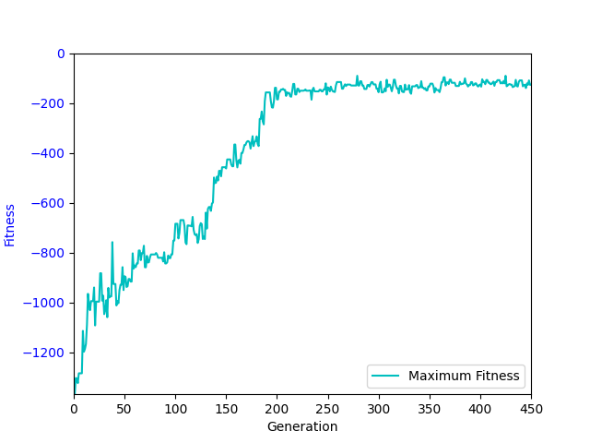
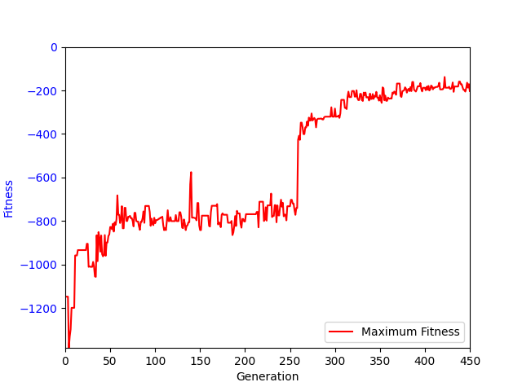
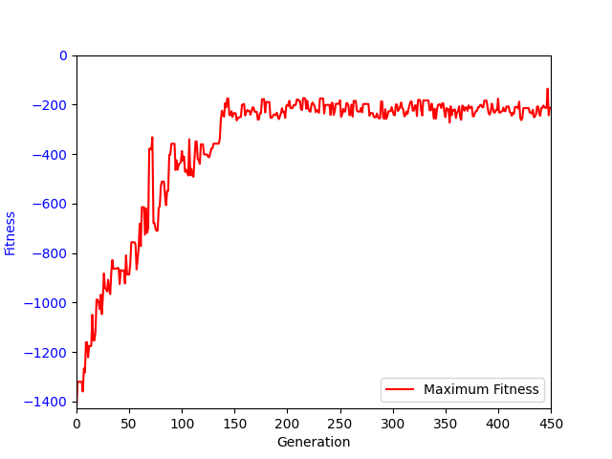
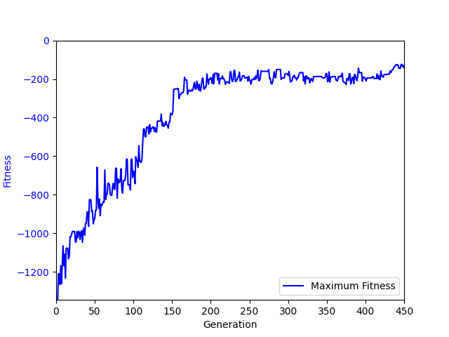

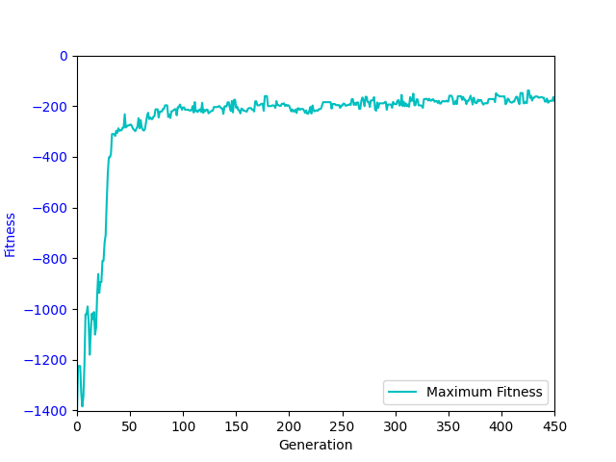
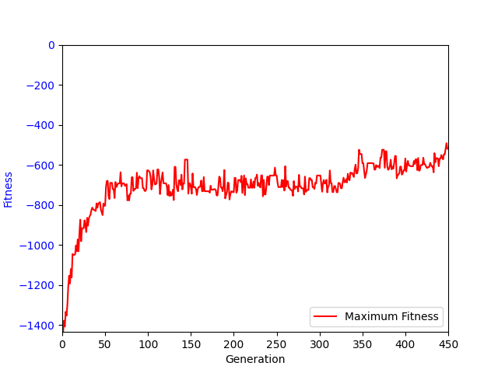
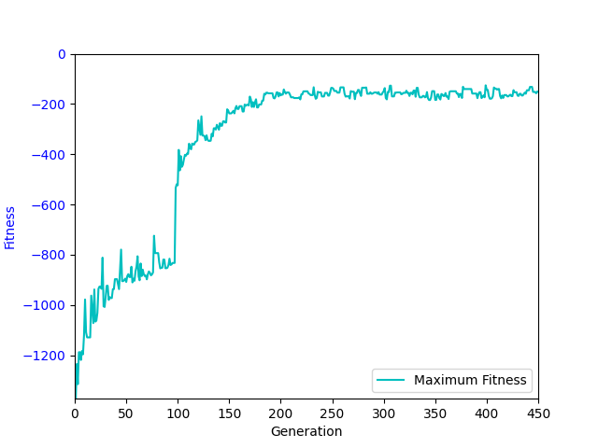
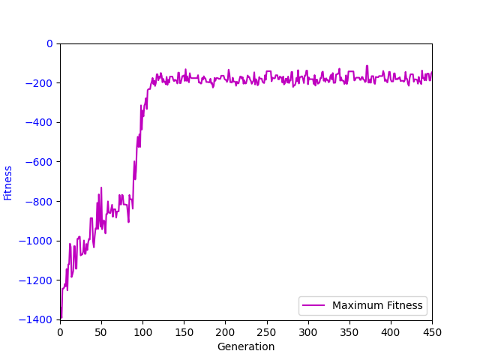

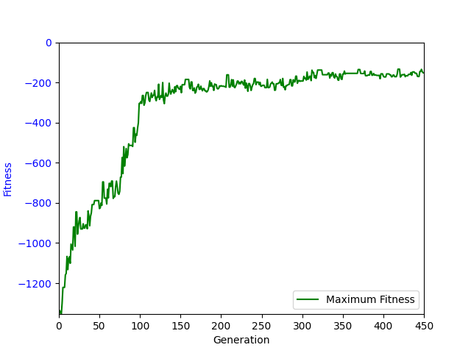
None

-9.81
Ind | 1 | 2 | 3 | 4 | 5 | 6 | 7 | 8 | 9.81 | 11 | 12 | 13 | 14 | 15 | 16 | 17
conditional(add(add(y, y), conditional(x, conditional(add(add(vel, x), add(vel, conditional(conditional(x, vel), conditional(add(vel, add(add(add(vel, x), vel), vel)), conditional(x, x))))), conditional(conditional(add(x, y), add(vel, x)), conditional(conditional(conditional(vel, x), conditional(y, y)), conditional(vel, vel)))))), add(add(vel, x), add(y, add(add(x, y), conditional(x, x))))) | -182.89 | -145.11 | -149.79 | -172.02 | -176.15 | -167.88 | -205.28 | -205.72 | -202.54 | -241.52 | -237.43 | -326.54 | -581.27 | -1464.22 | -1637.26 | -1811.76
conditional(add(y, y), add(add(add(x, y), add(x, x)), add(add(vel, x), conditional(conditional(y, add(conditional(conditional(x, vel), conditional(x, x)), add(conditional(vel, vel), add(add(x, y), add(x, x))))), y)))) | -192.21 | -161.05 | -142.39 | -195.67 | -164.28 | -184.6 | -202.1 | -214.48 | -225.22 | -208.85 | -222.52 | -350.68 | -1354.07 | -1534.41 | -1727.88 | -1786.38
conditional(add(y, add(y, y)), add(add(add(x, add(add(add(x, y), add(conditional(add(add(vel, y), add(x, x)), conditional(vel, conditional(add(y, add(x, vel)), x))), x)), y)), add(add(add(y, x), x), add(x, add(x, vel)))), vel)) | -162.39 | -169.43 | -217.15 | -205.53 | -212.75 | -204.13 | -193.48 | -221.26 | -196.2 | -200.6 | -210.09 | -241.99 | -602.95 | -1341.71 | -1586.73 | -1815.14
conditional(add(conditional(y, conditional(y, y)), add(y, x)), add(add(add(vel, add(add(x, add(x, x)), add(y, y))), add(x, conditional(conditional(x, vel), conditional(add(add(x, add(add(y, y), conditional(vel, y))), add(conditional(conditional(vel, x), add(y, conditional(y, x))), y)), x)))), conditional(x, x))) | -127.69 | -133.51 | -140.24 | -178.48 | -189.37 | -199.22 | -206.04 | -214.98 | -241.1 | -269.9 | -307.06 | -328.07 | -340.27 | -1506.02 | -1750.9 | -1865.02
conditional(add(add(y, x), add(add(y, y), x)), add(add(add(x, x), add(add(add(x, vel), add(conditional(x, x), conditional(vel, vel))), add(add(add(add(add(x, x), add(conditional(conditional(y, x), add(vel, conditional(add(x, x), add(x, x)))), add(vel, x))), add(y, y)), x), x))), x)) | -138.39 | -163.55 | -135.84 | -159.95 | -148.16 | -175.01 | -198.31 | -191.14 | -210.14 | -265.78 | -325.02 | -326.16 | -426.45 | -1499.74 | -1650.88 | -1811.02
conditional(add(add(y, y), add(conditional(y, vel), y)), add(add(conditional(y, y), add(add(add(x, y), conditional(conditional(x, x), conditional(y, conditional(conditional(x, x), add(vel, vel))))), add(conditional(x, x), conditional(vel, vel)))), add(y, conditional(add(x, y), x)))) | -156.07 | -183.66 | -182.77 | -204.77 | -194.16 | -230.7 | -254.81 | -226.25 | -221.03 | -251.27 | -566.97 | -1286.33 | -1481.37 | -1531.97 | -1714.22 | -1798.46
conditional(add(add(y, y), conditional(x, conditional(conditional(vel, add(add(y, vel), conditional(conditional(conditional(conditional(x, vel), conditional(x, vel)), add(conditional(conditional(add(add(x, y), add(conditional(y, vel), add(add(x, x), conditional(vel, vel)))), vel), conditional(x, y)), y)), x))), add(y, y)))), add(add(add(x, y), add(y, vel)), add(x, x))) | -188.48 | -127.6 | -279.5 | -274.87 | -272.14 | -247.82 | -236.95 | -250.49 | -274.65 | -332.37 | -247.76 | -328.06 | -1141.22 | -1461.97 | -1654.9 | -1745.84
conditional(add(add(y, y), y), add(add(vel, x), add(add(add(add(x, vel), conditional(y, vel)), add(add(add(x, conditional(y, conditional(x, add(add(add(x, add(vel, y)), conditional(conditional(vel, vel), vel)), add(add(add(x, conditional(y, conditional(x, add(y, vel)))), x), add(conditional(add(x, add(add(x, y), conditional(y, vel))), vel), y)))))), x), add(conditional(add(x, x), add(x, conditional(vel, vel))), y))), add(conditional(x, x), add(x, x))))) | -121.37 | -148.37 | -159.71 | -153.43 | -147.3 | -180.77 | -177.3 | -184.49 | -182.63 | -201.99 | -219.15 | -256.73 | -970.75 | -1524.05 | -1651.01 | -1744.81
add(conditional(conditional(x, conditional(conditional(x, y), conditional(y, y))), conditional(add(add(conditional(y, y), conditional(x, x)), x), add(x, add(conditional(vel, y), conditional(conditional(add(vel, x), add(conditional(vel, conditional(conditional(y, y), add(y, vel))), conditional(x, x))), x))))), conditional(add(y, y), add(add(y, x), add(add(vel, x), add(y, x))))) | -237.45 | -195.41 | -154.4 | -169.01 | -200.93 | -246.38 | -294.28 | -297.23 | -212.99 | -269.3 | -1164.99 | -1491.94 | -1621.85 | -1762.73 | -1867.11 | -1879.49
conditional(add(add(add(conditional(conditional(x, x), add(vel, vel)), y), y), y), add(add(add(add(x, vel), add(y, x)), add(vel, x)), add(add(add(conditional(conditional(x, x), add(add(y, y), add(vel, y))), conditional(add(x, y), add(x, x))), add(add(add(add(x, y), add(x, conditional(x, x))), add(x, x)), vel)), add(x, x)))) | -93.24 | -103.52 | -125.48 | -126.15 | -138.18 | -152 | -160.48 | -189.02 | -187.54 | -209.74 | -316.89 | -1191.86 | -1468.05 | -1665.25 | -1734.2 | -1854.76
conditional(add(add(y, y), y), add(add(add(x, x), add(x, y)), add(conditional(conditional(y, add(y, add(conditional(y, y), add(add(add(conditional(y, conditional(add(y, y), add(x, vel))), y), add(conditional(vel, y), y)), x)))), conditional(conditional(vel, vel), conditional(x, add(conditional(y, conditional(add(x, x), add(y, x))), add(y, vel))))), add(add(vel, add(add(x, vel), add(conditional(vel, y), y))), x)))) | -154.2 | -141.2 | -159.3 | -138.08 | -159.44 | -158.96 | -184.26 | -194.7 | -201.99 | -214.32 | -245.2 | -258.86 | -272.41 | -1402.16 | -1652.69 | -1781.81
add(conditional(add(add(vel, x), x), add(add(vel, add(x, y)), x)), conditional(add(conditional(x, add(vel, conditional(conditional(vel, x), conditional(conditional(x, add(conditional(add(vel, x), conditional(y, x)), conditional(y, vel))), conditional(x, y))))), conditional(y, conditional(conditional(y, conditional(y, vel)), conditional(x, vel)))), add(add(add(add(conditional(x, conditional(x, x)), x), vel), add(x, conditional(vel, vel))), add(add(x, y), add(conditional(conditional(x, x), add(x, vel)), add(x, x)))))) | -107.64 | -114.02 | -115.94 | -141.56 | -190.58 | -232.49 | -263 | -238.31 | -204.42 | -206.23 | -303.73 | -1181.78 | -1419.09 | -1513.12 | -1680.99 | -1726.7
conditional(add(add(y, y), y), add(add(add(add(add(conditional(add(x, vel), add(y, y)), add(add(conditional(x, vel), y), add(x, x))), add(add(add(add(conditional(add(conditional(conditional(vel, y), add(y, add(vel, y))), vel), x), vel), x), conditional(conditional(y, x), add(add(y, vel), add(add(conditional(conditional(add(conditional(vel, vel), conditional(vel, vel)), conditional(x, x)), add(add(conditional(y, y), add(y, vel)), add(vel, conditional(x, vel)))), add(vel, x)), add(add(add(x, y), add(vel, x)), x))))), add(add(x, x), add(vel, x)))), add(x, conditional(x, add(conditional(vel, x), conditional(x, x))))), add(add(add(vel, add(conditional(x, y), add(add(x, x), add(x, y)))), add(x, y)), vel)), x)) | -129.61 | -125.51 | -143.69 | -174.97 | -153.5 | -177.68 | -179.61 | -166.74 | -192.03 | -211.71 | -260.2 | -924.42 | -1297.87 | -1439.08 | -1650.5 | -1791.75

 | 1 | 2 | 3 | 4 | 5 | 6 | 7 | 8 | 9.81 | 11 | 12 | 13 | 14 | 15 | 16 | 17
Fit | -154.2 | -145.11 | -149.79 | -172.02 | -176.15 | -184.6 | -202.1 | -214.48 | -204.42 | -214.32 | -260.2 | -328.07 | -1141.22 | -1506.02 | -1654.9 | -1798.46

conditional(add(add(y, y), conditional(x, conditional(add(add(vel, x), add(vel, conditional(conditional(x, vel), conditional(add(vel, add(add(add(vel, x), vel), vel)), conditional(x, x))))), conditional(conditional(add(x, y), add(vel, x)), conditional(conditional(conditional(vel, x), conditional(y, y)), conditional(vel, vel)))))), add(add(vel, x), add(y, add(add(x, y), conditional(x, x))))) | -163.21 | -144.13 | -187.9 | -172.52 | -126.61 | -130.77 | -123.41 | -149.51 | -98.51 | -147.6 | -86.82 | -101.7 | -91.77 | -96.77 | -98.38 | -95.1
conditional(add(y, y), add(add(add(x, y), add(x, x)), add(add(vel, x), conditional(conditional(y, add(conditional(conditional(x, vel), conditional(x, x)), add(conditional(vel, vel), add(add(x, y), add(x, x))))), y)))) | -172.39 | -173.63 | -143.93 | -168.89 | -169.27 | -195.32 | -158.71 | -143.72 | -178.55 | -85.35 | -90.37 | -94.34 | -87.03 | -94.65 | -87.94 | -95.49
conditional(add(y, add(y, y)), add(add(add(x, add(add(add(x, y), add(conditional(add(add(vel, y), add(x, x)), conditional(vel, conditional(add(y, add(x, vel)), x))), x)), y)), add(add(add(y, x), x), add(x, add(x, vel)))), vel)) | -146.89 | -125.1 | -113.07 | -122.63 | -113.32 | -115.73 | -134.41 | -132.18 | -120.44 | -80.91 | -85.86 | -76.9 | -80.2 | -81.33 | -80.63 | -106.34
conditional(add(conditional(y, conditional(y, y)), add(y, x)), add(add(add(vel, add(add(x, add(x, x)), add(y, y))), add(x, conditional(conditional(x, vel), conditional(add(add(x, add(add(y, y), conditional(vel, y))), add(conditional(conditional(vel, x), add(y, conditional(y, x))), y)), x)))), conditional(x, x))) | -126.04 | -109.11 | -160.45 | -157.26 | -173.92 | -187.69 | -191.01 | -181.68 | -127.9 | -140.08 | -100.71 | -94.32 | -98.62 | -84.35 | -91.1 | -102.6
conditional(add(add(y, x), add(add(y, y), x)), add(add(add(x, x), add(add(add(x, vel), add(conditional(x, x), conditional(vel, vel))), add(add(add(add(add(x, x), add(conditional(conditional(y, x), add(vel, conditional(add(x, x), add(x, x)))), add(vel, x))), add(y, y)), x), x))), x)) | -165.01 | -117.96 | -186.5 | -204.04 | -175.35 | -154.71 | -139.2 | -87.1 | -107.98 | -118.25 | -109.28 | -80.58 | -93.63 | -78.85 | -98.66 | -93.32
conditional(add(add(y, y), add(conditional(y, vel), y)), add(add(conditional(y, y), add(add(add(x, y), conditional(conditional(x, x), conditional(y, conditional(conditional(x, x), add(vel, vel))))), add(conditional(x, x), conditional(vel, vel)))), add(y, conditional(add(x, y), x)))) | -178.59 | -173 | -137.39 | -103.12 | -113.45 | -126.72 | -67.27 | -117.61 | -132.51 | -85.17 | -78.66 | -86.48 | -75.49 | -75.76 | -78.96 | -81.96
conditional(add(add(y, y), conditional(x, conditional(conditional(vel, add(add(y, vel), conditional(conditional(conditional(conditional(x, vel), conditional(x, vel)), add(conditional(conditional(add(add(x, y), add(conditional(y, vel), add(add(x, x), conditional(vel, vel)))), vel), conditional(x, y)), y)), x))), add(y, y)))), add(add(add(x, y), add(y, vel)), add(x, x))) | -220.53 | -149.48 | -151.97 | -147.98 | -150.88 | -191.11 | -168.76 | -133.2 | -103.29 | -116.11 | -92.18 | -94.91 | -85.82 | -95.25 | -87.38 | -94.25
conditional(add(add(y, y), y), add(add(vel, x), add(add(add(add(x, vel), conditional(y, vel)), add(add(add(x, conditional(y, conditional(x, add(add(add(x, add(vel, y)), conditional(conditional(vel, vel), vel)), add(add(add(x, conditional(y, conditional(x, add(y, vel)))), x), add(conditional(add(x, add(add(x, y), conditional(y, vel))), vel), y)))))), x), add(conditional(add(x, x), add(x, conditional(vel, vel))), y))), add(conditional(x, x), add(x, x))))) | -128.08 | -138.49 | -113.96 | -154.17 | -132 | -205.48 | -139.17 | -167.73 | -103.74 | -81.87 | -75.28 | -81.67 | -84.09 | -88.29 | -84.38 | -81.67
add(conditional(conditional(x, conditional(conditional(x, y), conditional(y, y))), conditional(add(add(conditional(y, y), conditional(x, x)), x), add(x, add(conditional(vel, y), conditional(conditional(add(vel, x), add(conditional(vel, conditional(conditional(y, y), add(y, vel))), conditional(x, x))), x))))), conditional(add(y, y), add(add(y, x), add(add(vel, x), add(y, x))))) | -333.08 | -273.02 | -353.19 | -340.22 | -303.73 | -213.7 | -305.04 | -272.51 | -213.5 | -216.22 | -94.8 | -87.75 | -93.22 | -84.98 | -95.01 | -101.17
conditional(add(add(add(conditional(conditional(x, x), add(vel, vel)), y), y), y), add(add(add(add(x, vel), add(y, x)), add(vel, x)), add(add(add(conditional(conditional(x, x), add(add(y, y), add(vel, y))), conditional(add(x, y), add(x, x))), add(add(add(add(x, y), add(x, conditional(x, x))), add(x, x)), vel)), add(x, x)))) | -97.17 | -92.15 | -99.73 | -118.57 | -161.03 | -102.45 | -134.38 | -166.01 | -138.4 | -147.32 | -93.98 | -81.96 | -84.93 | -80.8 | -96.02 | -92.86
conditional(add(add(y, y), y), add(add(add(x, x), add(x, y)), add(conditional(conditional(y, add(y, add(conditional(y, y), add(add(add(conditional(y, conditional(add(y, y), add(x, vel))), y), add(conditional(vel, y), y)), x)))), conditional(conditional(vel, vel), conditional(x, add(conditional(y, conditional(add(x, x), add(y, x))), add(y, vel))))), add(add(vel, add(add(x, vel), add(conditional(vel, y), y))), x)))) | -137.93 | -135.18 | -131.68 | -135.63 | -158.79 | -129.15 | -143.68 | -158.3 | -95.81 | -86.31 | -75.11 | -82.41 | -79.3 | -82.37 | -84.73 | -94.47
add(conditional(add(add(vel, x), x), add(add(vel, add(x, y)), x)), conditional(add(conditional(x, add(vel, conditional(conditional(vel, x), conditional(conditional(x, add(conditional(add(vel, x), conditional(y, x)), conditional(y, vel))), conditional(x, y))))), conditional(y, conditional(conditional(y, conditional(y, vel)), conditional(x, vel)))), add(add(add(add(conditional(x, conditional(x, x)), x), vel), add(x, conditional(vel, vel))), add(add(x, y), add(conditional(conditional(x, x), add(x, vel)), add(x, x)))))) | -113.09 | -101.3 | -75.18 | -64.29 | -54.62 | -56.3 | -56.95 | -57.62 | -66.42 | -82.61 | -73.31 | -69 | -78.34 | -73.02 | -75.54 | -73.7
conditional(add(add(y, y), y), add(add(add(add(add(conditional(add(x, vel), add(y, y)), add(add(conditional(x, vel), y), add(x, x))), add(add(add(add(conditional(add(conditional(conditional(vel, y), add(y, add(vel, y))), vel), x), vel), x), conditional(conditional(y, x), add(add(y, vel), add(add(conditional(conditional(add(conditional(vel, vel), conditional(vel, vel)), conditional(x, x)), add(add(conditional(y, y), add(y, vel)), add(vel, conditional(x, vel)))), add(vel, x)), add(add(add(x, y), add(vel, x)), x))))), add(add(x, x), add(vel, x)))), add(x, conditional(x, add(conditional(vel, x), conditional(x, x))))), add(add(add(vel, add(conditional(x, y), add(add(x, x), add(x, y)))), add(x, y)), vel)), x)) | -144.01 | -165.54 | -115.09 | -192.34 | -174.85 | -177.02 | -125.03 | -147.25 | -111.72 | -91.52 | -91.96 | -83.44 | -87.06 | -82.07 | -86.71 | -81.67

 | -1 | -2 | -3 | -4 | -5 | -6 | -7 | -8 | -9.81 | -11 | -12 | -13 | -14 | -15 | -16 | -17
Fit | -146.89 | -138.49 | -137.39 | -154.17 | -158.79 | -154.71 | -139.17 | -147.25 | -111.72 | -91.52 | -90.37 | -83.44 | -85.82 | -82.37 | -87.38 | -94.25

 | -17 | -16 | -15 | -14 | -13 | -12 | -11 | -9.81 | -8 | -7 | -6 | -5 | -4 | -3 | -2 | -1 | 1 | 2 | 3 | 4 | 5 | 6 | 7 | 8 | 9.81 | 11 | 12 | 13 | 14 | 15 | 16 | 17
Fit | -94.25 | -87.38 | -82.37 | -85.82 | -83.44 | -90.37 | -91.52 | -111.72 | -147.25 | -139.17 | -154.71 | -158.79 | -154.17 | -137.39 | -138.49 | -146.89 | -154.2 | -145.11 | -149.79 | -172.02 | -176.15 | -184.6 | -202.1 | -214.48 | -204.42 | -214.32 | -260.2 | -328.07 | -1141.22 | -1506.02 | -1654.9 | -1798.46

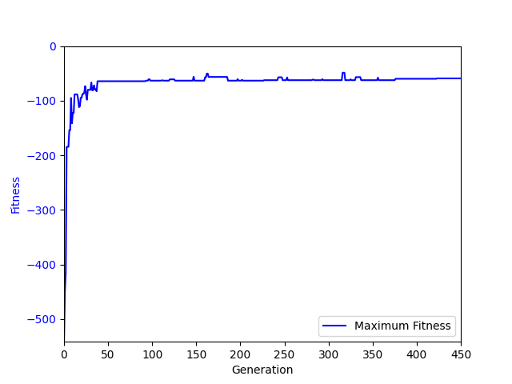
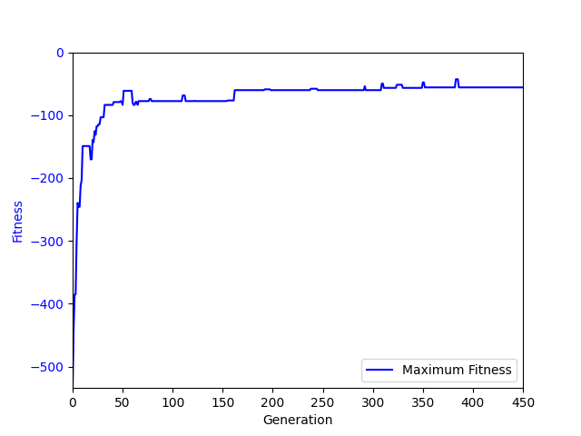
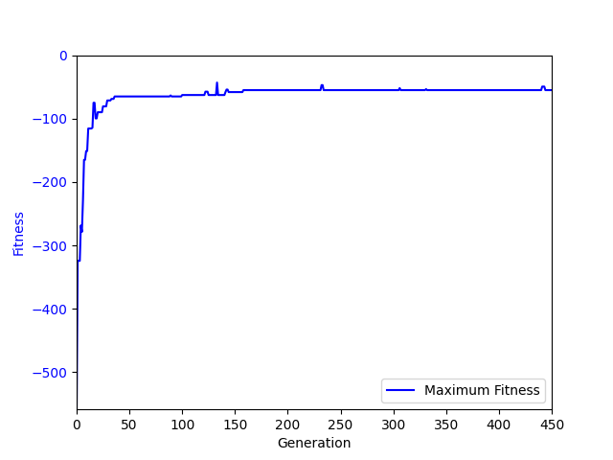
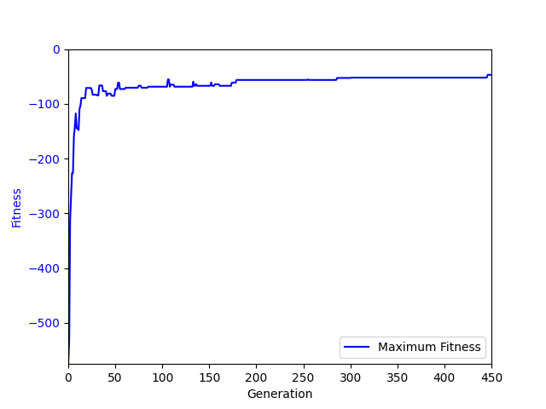

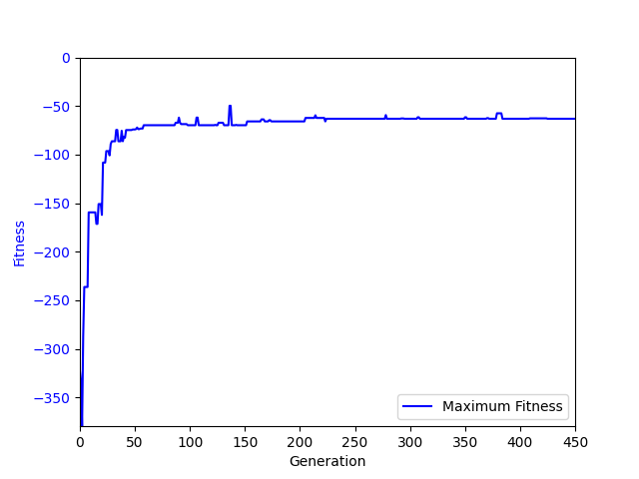
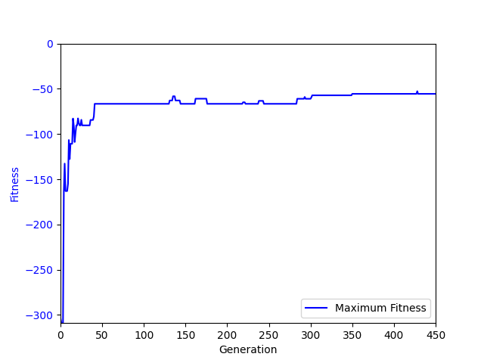
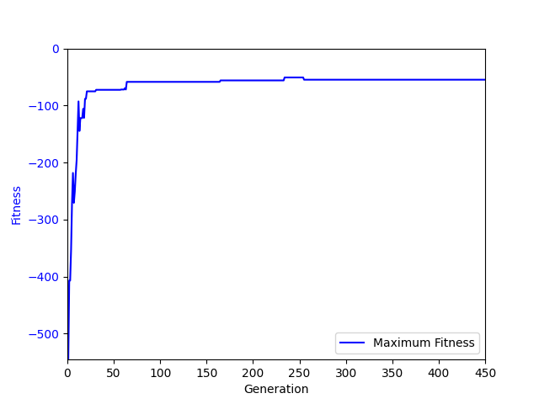
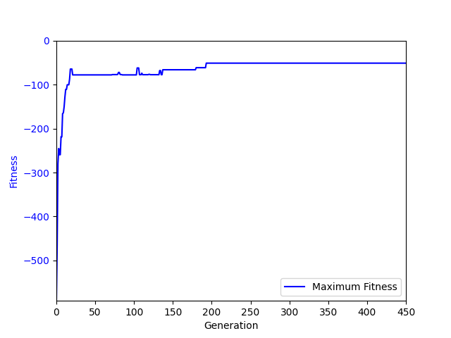

None

